상계 및 추가
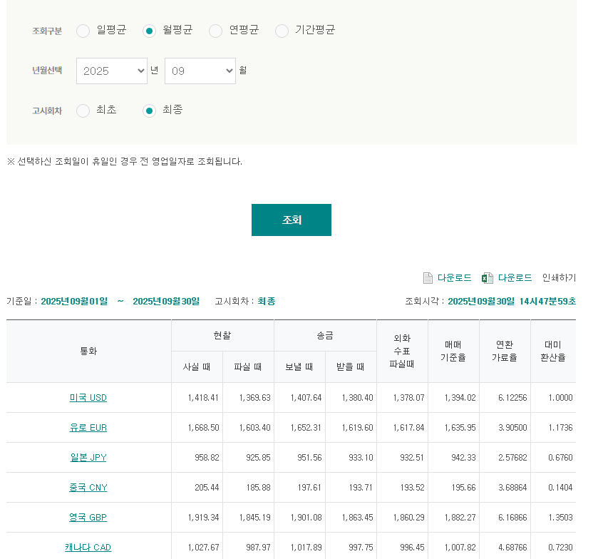
SHIPPER | HAWB | TYPE | 비고 | 금액 | 단위 | 환율 | 1,394.02
 |  |  |  |  | KRW
 |  |  |  |  | KRW
 |  |  |  |  | KRW
 |  |  |  |  | KRW
 |  |  |  |  | KRW
 |  |  |  | 0

